상품제안서
바쏘 트라이탄 크리스탈컵 B | 상품코드: S42550

 |  |  |  |  |  |  | 02-713-8555 | www.synergygift.co.kr
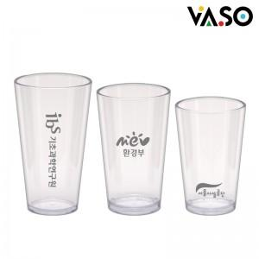

【상세/제작정보】 | <p><span style="font-size: 14pt;">※ 355ml, 473ml 벌크 출고시 100개입 / 박스당 4,500원(VAT별도)​ 발생</span></p><p><span style="font-size: 14pt;">※ 591ml 벌크 출고시 50개입 / 박스당 4,500원(VAT별도) 발생</span><br><br><span style="font-size: 14pt;">※ 355ml, 473ml 종이케이스 추가시 50개입 / 박스당 4,500원(VAT별도) 발생</span></p><p><span style="font-size: 14pt;">※ 591ml 종이케이스 추가시 35개입 / 박스당 4,500원(VAT별도) 발생</span></p>

【인쇄/포장옵션】 | 실크 / 포장불가능

【공급단가】 | 수량 | 100~ | 300~ | 1,000~ | 3,000~ | 10,000~
*VAT별도 | 353ml | 4,030원 | 3,840원 | 3,650원 | 3,590원 | 3,470원
 | 473ml | 4,290원 | 4,090원 | 3,890원 | 3,820원 | 3,690원
 | 591ml | 4,680원 | 4,460원 | 4,240원 | 4,170원 | 4,030원

【상품 URL】 | https://www.synergygift.co.kr:443/src/goods_detail.php?gdno=42550

